set_info
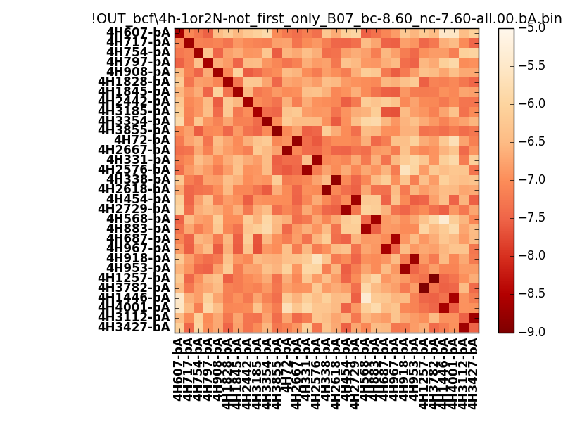
N_pairs: | 21
N_heterodimers: | 10
N_homodimers: | 11
orthogonality_average: | -1.88593101501
orthogonality_average_%: | 47.1482753754
orthogonality_gap: | -0.91491985321
orthogonality_gap_%: | 22.8729963303
N_offtarget_above_min_ontarget: | 0

max_affinity: | -9.13123989105
min_affinity: | -5.35797023773
lower_is_better: | True

binding_min_affinity: | -8.60186958313
binding_min_affinity_%: | 90.0467395782

nonbinidng_max_affinity: | -7.68694972992
nonbinidng_max_affinity_%: | 67.173743248

total_II_pairs: | 49
total_II_pairs_%: | 58.3333333333
total_IN_mismatches: | 0
total_IN_mismatches_%: | 0.0
total_NN_pairs: | 35
total_NN_pairs_%: | 41.6666666667

total_electrostatic_matches: | 164
total_electrostatic_matches_%: | 97.619047619
total_electrostatic_mismatches: | 4
total_electrostatic_mismatches_%: | 2.38095238095

starting_pos: | f
N_heptades: | 4
N_aminoacids: | 29

ag_helicity: | mean: 36.42 std: 11.55 min: 15.59 max: 54.95
charge: | mean: -3.00 std: 1.15 min: -5.00 max: -1.00
gravy: | mean: -1.08 std: 0.13 min: -1.19 max: -0.89
instability_index: | mean: 34.71 std: 9.97 min: 14.20 max: 54.77
isoelectric_point: | mean: 4.58 std: 0.26 min: 4.22 max: 5.11
normalization_max: | -9
normalization_min: | -5

